注文表
レ ン タ ル 注 文 表

貸出/返却/お見積り(〇で囲んでください) |  |  |  |  | TEL：092-834-4063 |  |  |  | 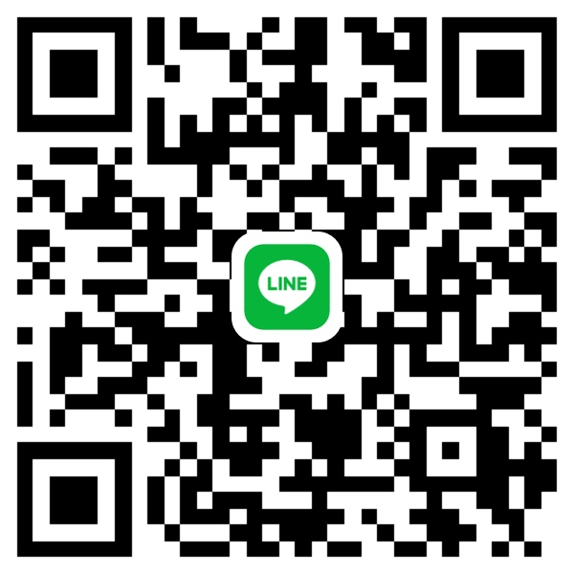
 |  |  |  |  | FAX：092-834-4064
 | お見積りの場合レンタル日数 |  |  | ヶ月間
 |  |  |  |  | (ご注文等はTEL・FAXまたはLINEにて)

会社名 |  |  |  |  | 福岡西レンタルセンター |  |  |  |  | ㈱悠興業
 |  |  |  |  |  | 福岡市西区戸切3丁目192番
貸出日/返却日 | R 年 月 日 |  |  |  | 現場名

希望時間(AM・PM) |  |  |  |  | 現場住所

品名 |  |  | 重量 | 数量 | 品名 |  |  | 重量 |  | 数量

HA-36 |  | 支柱 | 13.3kg |  | HD-4018 |  | 踏板 | 14.0kg

HA-18 |  | 支柱 | 7.9㎏ |  | HD-4015 |  | 踏板 | 12.0㎏

HA-09 |  | 支柱 | 3.8㎏ |  | HD-4012 |  | 踏板 | 10.1㎏

HA-045 |  | 支柱 | 2.1㎏ |  | HD-4009 |  | 踏板 | 7.8㎏

 |  |  |  |  | HD-4006 |  | 踏板 | 5.8㎏

HC-18 |  | 手摺 | 4.3㎏

HC-12 |  | 手摺 | 3.3㎏ |  | HD-5018 |  | 踏板 | 17.5㎏

HC-09 |  | 手摺 | 2.5㎏ |  | HD-5015 |  | 踏板 | 14.7㎏

HC-06 |  | 手摺 | 1.7㎏ |  | HD-5012 |  | 踏板 | 11.9㎏

HC-04 |  | 手摺 | 1.3㎏ |  | HD-5009 |  | 踏板 | 9.3㎏

HC-03 |  | 手摺 | 1.1㎏ |  | HD-5006 |  | 踏板 | 6.7㎏

HC-02 |  | 手摺 | 0.8㎏

 |  |  |  |  | HD-2518 |  | 踏板 | 10.1㎏

HB-40 |  | ブラケット | 2.7㎏ |  | HD-2515 |  | 踏板 | 8.7㎏

HB-25 |  | ブラケット | 1.9㎏ |  | HD-2512 |  | 踏板 | 7.2㎏

HBH-40 張出 |  | ブラケット | 3.8㎏ |  | HD-2509 |  | 踏板 | 5.6㎏

HBH-25 張出 |  | ブラケット | 2.9㎏ |  | HD-2506 |  | 踏板 | 4.3㎏

HBH-20 張出 |  | ブラケット | 1.8㎏ |  | HD-2504 |  | 踏板 | 3.3㎏

HASTD-18 |  | 先行手摺 | 8.0㎏ |  | HH-19 |  | 階段 | 18.0㎏

HASTD-15 |  | 先行手摺 | 7.3㎏

HASTD-12 |  | 先行手摺 | 6.3㎏ |  | HK-18 |  | ブレス(筋交) | 3.9㎏

HASTD-09 |  | 先行手摺 | 5.5㎏ |  | HK-12 |  | ブレス(筋交) | 2.5㎏

 |  |  |  |  | HK-09 |  | ブレス(筋交) | 2.2㎏

LHC-18 |  | ロック手摺 | 4.9㎏

LHC-15 |  | ロック手摺 | 4.3㎏ |  | HDS-A1アダプター |  |  | 0.7㎏

LHC-12 |  | ロック手摺 | 3.6㎏ |  | HDS-A2アダプター |  |  | 1.0㎏

LHC-09 |  | ロック手摺 | 2.9㎏

LHC-06 |  | ロック手摺 | 2.2㎏ |  | HE-6 |  | ジャッキ | 2.8㎏

LHC-04 |  | ロック手摺 | 1.8㎏ |  | HE-6S 自在 ジャッキ |  |  | 3.0㎏

LHC-03 |  | ロック手摺 | 1.5㎏

LHC-02 |  | ロック手摺 | 1.3㎏ |  | HJH-20 ジャッキホルダー |  |  | 1.1㎏

LHB-40 |  | ロックブラケット | 2.9㎏ |  | HG-36 |  | トラス | 28.0㎏

LHB-25 |  | ロックブラケット | 2.2㎏ |  | HG-54 |  | トラス | 43.6㎏

LHBH-40 |  | ロック張出ブラケット | 4.1㎏

LHBH-25 |  | ロック張出ブラケット | 3.4㎏ |  | HG-A18 |  | ガードフェンス | 6.7㎏

LHG-54 |  | トラス | 42.6㎏ |  | 侵入防止扉6090 |  |  | 15.0㎏

LHG-36 |  | トラス | 29.3㎏

